Sheet1
 |  | 검출 수 : 39 |  |  |  |  |  |  |  | 검출 수 : 1
표본 데이터 |  | person_1 |  |  |  |  |  |  |  | person_2
98 frame |  | 단위 : frame | 검출 유무 |  |  |  |  |  |  | 단위 : frame | 검출 유무
person_1 | person_2 | 1 |  | 26 |  | 51 | O | 76 | O | 1 |  | 26 |  | 51 | 76
흡연 | 비흡연 | 2 |  | 27 |  | 52 | O | 77 | O | 2 |  | 27 |  | 52 | 77
 |  | 3 |  | 28 |  | 53 |  | 78 |  | 3 |  | 28 |  | 53 | 78
O : smoking_head 검출 frame |  | 4 | O | 29 | O | 54 |  | 79 |  | 4 |  | 29 |  | 54 | 79
 |  | 5 | O | 30 | O | 55 |  | 80 |  | 5 |  | 30 |  | 55 | 80
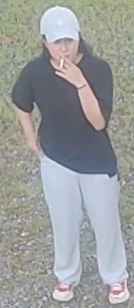
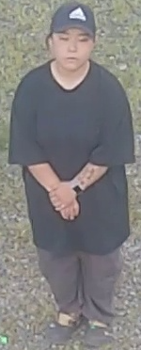
 |  | 6 | O | 31 | O | 56 |  | 81 |  | 6 |  | 31 |  | 56 | 81
 |  | 7 |  | 32 |  | 57 | O | 82 |  | 7 |  | 32 |  | 57 | 82
 |  | 8 |  | 33 |  | 58 | O | 83 | O | 8 |  | 33 |  | 58 | 83
 |  | 9 |  | 34 |  | 59 | O | 84 | O | 9 |  | 34 |  | 59 | 84
 |  | 10 |  | 35 |  | 60 |  | 85 |  | 10 |  | 35 |  | 60 | 85
 |  | 11 |  | 36 | O | 61 |  | 86 |  | 11 |  | 36 |  | 61 | 86
 |  | 12 | O | 37 | O | 62 |  | 87 |  | 12 |  | 37 |  | 62 | 87
 |  | 13 | O | 38 | O | 63 | O | 88 |  | 13 |  | 38 |  | 63 | 88
 |  | 14 | O | 39 |  | 64 | O | 89 | O | 14 |  | 39 |  | 64 | 89
 |  | 15 |  | 40 |  | 65 |  | 90 | O | 15 |  | 40 |  | 65 | 90
 |  | 16 |  | 41 |  | 66 |  | 91 | O | 16 |  | 41 |  | 66 | 91
 |  | 17 |  | 42 |  | 67 |  | 92 |  | 17 |  | 42 |  | 67 | 92
 |  | 18 | O | 43 | O | 68 |  | 93 |  | 18 |  | 43 |  | 68 | 93
 |  | 19 | O | 44 | O | 69 | O | 94 |  | 19 |  | 44 |  | 69 | 94
 |  | 20 |  | 45 | O | 70 | O | 95 |  | 20 |  | 45 |  | 70 | 95
 |  | 21 |  | 46 |  | 71 |  | 96 | O | 21 |  | 46 |  | 71 | 96
 |  | 22 |  | 47 |  | 72 |  | 97 | O | 22 |  | 47 |  | 72 | 97
 |  | 23 |  | 48 |  | 73 |  | 98 | O | 23 |  | 48 |  | 73 | 98
 |  | 24 | O | 49 |  | 74 |  |  |  | 24 |  | 49 | O | 74
 |  | 25 | O | 50 | O | 75 | O |  |  | 25 |  | 50 |  | 75

